инструкция

ИНСТРУКЦИЯ ПО использованию кредитного калькулятора

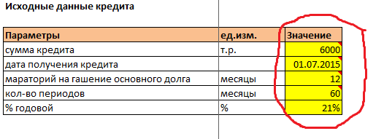

От вас требуеться заполнить исходные данные:
1. сумма кредита заполнятеся в т.р.
2. Выставляете дату кредита
3. Если есть возможность закладываете отсрочку по гашению основного тела кредита - мараторий в месяцах
4. Кол-во периодоа вносите в месяцах
5. % ставка

Удобства нашего календаря, что он может посчитать вам выплаты по кредиту как в календарном периоде, так и по условным годам

Это удобно, когда кредит переходится на разные календарные периоды, например как в данном случае

Возможно Вас заинтересуют другие услуги компании, обращайтесь будем рады Вам помочь.

